상품제안서
패턴 폴딩에코백 시즌2 | 상품코드: S38709

 |  |  |  |  |  |  | 02-713-8555 | www.synergygift.co.kr
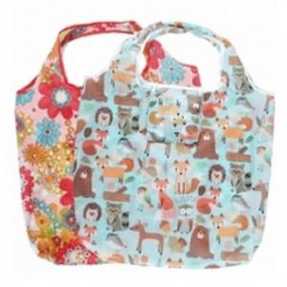

【상세/제작정보】 | <p><span style="font-size: 14pt;">※ 운임비 별도 발생 됩니다.</span></p>

【인쇄/포장옵션】 | 실크, DTF열전사 / OPP(비닐)

【공급단가】 | 수량 | 300~ | 500~ | 1,000~ | 3,000~ | 5,000~
*VAT별도 | 단가 | 1,300원 | 1,280원 | 1,250원 | 1,200원 | 1,150원

【상품 URL】 | https://synergygift.co.kr:443/src/goods_detail.php?gdno=38709

